請求書
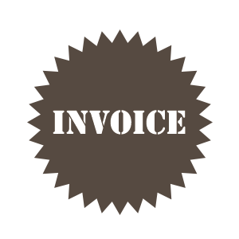
 |  |  |  |  |  |  | 発行日： | 2022-08-31

 |  |  |  |  |  |  |  | 請 求 書 番 号
サンプル株式会社 |  |  |  |  |  |  |  | 2014-9-015
〒123-4567 |  |  | 請 求 書
東京都サンプル区
サンプルビル○F
サンプル部サンプル担当
サンプル 太郎 |  | 様

 |  |  |  |  |  |  | 株式会社マネーフォワード

平素は格別のご高配を賜り厚く御礼申し上げます。 |  |  |  |  |  |  | 〒123-0000
下記のとおりご請求申し上げます。 |  |  |  |  |  |  | 東京都港区三田00-00-0
 |  |  |  |  |  |  | ○○○ビル0F
請 求 日 |  | 2022-08-31
お支払期限 |  | 2022-10-01
ご 請 求 金 額 |  |  | ¥59,500

日付 |  | 品目 |  |  | 単価（税込） | 数量 | 単位 | 金 額（税込）
2022-07-01 |  | 商品代 |  |  | 55 | 100 | 枚 | 5,500
2022-07-09 |  | 商品代 |  | ※ | 54 | 1,000 | 枚 | 54,000
 |  |  |  |  |  |  |  | 0
 |  |  |  |  |  |  |  | 0
 |  |  |  |  |  |  |  | 0
 |  |  |  |  |  |  |  | 0
 |  |  |  |  |  |  |  | 0
 |  |  |  |  |  |  |  | 0
 |  |  |  |  |  |  |  | 0
 |  |  |  |  |  |  |  | 0
 |  |  |  |  |  |  |  | 0
 |  |  |  |  |  |  |  | 0
 |  |  |  |  |  |  |  | 0
 |  |  |  |  |  |  |  | 0
 |  |  |  |  |  |  |  | 0
 |  |  |  |  |  |  |  | 0
 |  |  |  |  |  |  |  | 0
 |  | 合 計 | 税 込 |  | 10%対象 |  | 8%対象
 |  |  | ¥59,500 |  | 5,500 |  | 54,000

 |  |  |  | ※印は軽減税率対象

 | ＜振込先＞ 下記の口座にお振り込み下さい。尚、振込手数料は御社でご負担願います。
○○○○銀行 ○○○○支店
普通口座 XXXXXXXX 口座名義

備 考：

